Лист2
 |  |  |  |  |  |  |  |  |  |  |  | 12, 16

K= |  | 143
c= |  | 4
S_T= |  | 150
FV( c)= |  | 4
C_T=max(0;S_T-K)= |  | 7
R=C_T-FV( c)= |  | 3

K= |  | 78
c= |  | 10
S_T= |  | 62
FV( c)= |  | 10
C_T=max(0;S_T-K)= |  | 0
R=C_T-FV( c)= |  | -10

K= |  | 127
p= |  | 28
S_T= |  | 82
FV( p)= |  | 28
P_T=max(0;K-S_T)= |  | 45
R=P_T-FV( p)= |  | 17

K= |  | 164
p= |  | 15
S_T= |  | 176
FV( p)= |  | 15
P_T=max(0;K-S_T)= |  | 0
R=FV( p)-P_T= |  | 15

K= |  | 218
c= |  | 7
T= |  | 3
mu_f= |  | 6%
S_T= |  | 197 | 230 | 220 | 218
FV( c)= |  | 7.105
C_T=max(0;S_T-K)= |  | 0 | 12 | 2 | 0
R=C_T-FV( c)= |  | -7.1 | 4.9 | -5.1 | -7.1

K= |  | 183
c= |  | 9
T= |  | 7
mu_f= |  | 5%
S_T= |  | 190 | 205 | 185 | 183 | 181.5
FV( c)= |  | 9.2625
C_T=max(0;S_T-K)= |  | 7 | 22 | 2 | 0 | 0
R=C_T-FV( c)= |  | 2.26 | -12.74 | 7.26 | 9.26 | 9.26

K= |  | 510000
p= |  | 50000
T= |  | 3
mu_f= |  | 6%
S_T= |  | 430000
FV( p)= |  | 50755.653231
P_T=max(0;K-S_T)= |  | 80000
R=P_T-FV( p)= |  | 29244.3468

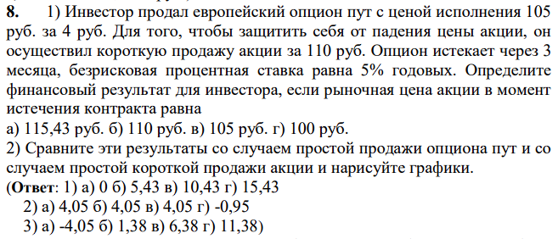

S0= |  |  | 110 |  |  |  | Y
K= |  |  | 105 |  |  |  | 95 | -10 | 20.425 | 105
p= |  |  | 4 |  |  |  | 105 | 0 | 10.425 | 105
mu_f= |  |  | 5% |  |  |  | 115 | 0 | 0.425 | 115
T= |  |  | 3 |  |  |  | X | ПростаяПродажа | ПростаяКороткаяПродажа | ПродажаОпционаПутСОсуществлениемКороткойПродажи
S_T= |  |  | 115.43 | 110 | 105 | 100 | 0 | -6 | 16.425 | 10.425
FV(s0+p)= |  |  | 115.425 |  |  |  | 105 | 4 | 6.425 | 10.425
P_T=max(S_T;K)= |  |  | 115.43 | 110 | 105 | 105 | 200 | 4 | -3.575 | 0.425
R=FV(S0+p) - max(S_T;K)= |  |  | -0.005 | 5.425 | 10.425 | 10.425

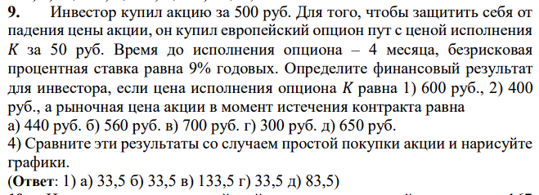

 |  |  |  |  |  |  |  |  |  |  | K=600

S0= |  |  | 500 |  |  |  |  |  |  |  | FV(SO)= | 515
K= |  |  | 600 | 400 |  |  |  |  |  |  | РыночнаяЦенаАкции | ПростаяПокупкаАкции | Опцион
p= |  |  | 50 |  |  |  |  |  |  |  | 500 | -15 | 33.5
mu_f= |  |  | 9% |  |  |  |  |  |  |  | 600 | 85 | 33.5
T= |  |  | 4 |  |  |  |  |  |  |  | 700 | 185 | 133.5
S_T= |  |  | 440 | 560 | 700 | 300 | 650
FV(s0+p)= |  |  | 566.5 |  |  |  |  |  |  |  |  | K=400
max(S_T;K)= |  |  | 600 | 600 | 700 | 600 | 650
R=max(S_T;K) - FV(S0+p)= |  |  | 33.5 | 33.5 | 133.5 | 33.5 | 83.5 |  | K=600 |  | РыночнаяЦенаАкции | ПростаяПокупкаАкции | Опцион
max(S_T;K)= |  |  | 440 | 560 | 700 | 400 | 650 |  |  |  | 560 | 45 | -6.5
R=max(S_T;K) - FV(S0+p)= |  |  | -126.5 | -6.5 | 133.5 | -166.5 | 83.5 |  | K=400 |  | 566.5 | 51.5 | 0
 |  |  |  |  |  |  |  |  |  |  | 573 | 58 | 6.5

S0= |  |  | 150
K= |  |  | 167
p= |  |  | 14
mu_f= |  |  | 8%
T= |  |  | 6
S_T= |  |  | 160
FV(s0+p)= |  |  | 170.56
max(S_T;K)= |  |  | 167
R=min(S_T;K) - FV(S0-p)= |  |  | 3.56

K= |  | 820
r= |  | 8%
t= |  | 1
S= |  | 800
uS= |  | 840
dS= |  | 760

r1=r/12= |  | 0.0066666666667
d=(1-l/100)=dS/S= |  | 0.95
u=(1+g/100)=uS/S= |  | 1.05

cu=max(0;uS-K)= |  | 20
cd=max(0;dS-K)= |  | 0

c= |  | 11.26

K= |  | 5200
r= |  | 10%
t= |  | 2
S= |  | 5000
g= |  | 7.5000%
l= |  | 5.0000%
r1=r/2= |  | 5.000%
d=(1-l/100)=dS/S= |  | 95.000%
u=(1+g/100)=uS/S= |  | 107.500%

uuS= |  | 5778.125
ddS= |  | 4512.5
udS= |  | 5106.25

q_u= |  | 80%
q_d= |  | 20% |  | способ 2

cuu=max(0;uuS-K)= |  | 578.125 |  | знам= | 0.13125
cud=max(0;udS-K)= |  | 0 |  | cu= | 440.47619048
cdd=max(0;ddS-K)= |  | 0 |  | cd= | 0

c= |  | 335.60090703 |  | c= | 335.60091

K= |  | 220
S= |  | 200
r= |  | 6%
t= |  | 3
g= |  | 12%
l= |  | 9%
d= |  | 91%
u= |  | 112%
q_u= |  | 71%
q_d= |  | 29%

i | C(i,n) | q_u^i | q_d^(n-i) | max(u^I*d^(n-i)S-K,0) |  |  | произв
0 | 1 | 1 | 0.02332361516 | 0 |  |  | 0
1 | 3 | 0.71428571429 | 0.081632653061 | 0 |  |  | 0
2 | 3 | 0.51020408163 | 0.28571428571 | 8.3008 |  |  | 3.6300874636
3 | 1 | 0.36443148688 | 1 | 60.9856 |  |  | 22.225072886
 |  |  |  |  |  | сумм | 25.85516035
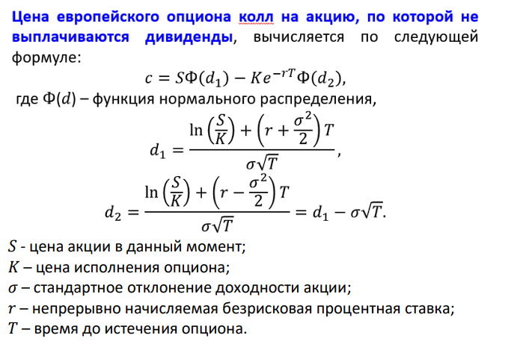
 | c= | 21.71

S= | 1000
sigma= | 0.4
K= | 900
T= | 0.5
r= | 0.08

d1= | 0.65534838793
d2= | 0.37250567545

Ф(d1)= | 0.74387826335
Ф(d1)= | 0.64524180642

с= | 185.93090137

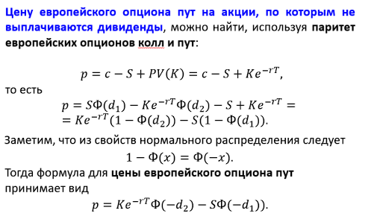

S= | 1000
sigma= | 0.4
K= | 900
T= | 0.5
r= | 0.08

d1= | 0.65534838793
d2= | 0.37250567545

Ф(d1)= | 0.74387826335
Ф(d2)= | 0.64524180642

p= | 50.641396607

S= | 6000 |  |  | K= |  | 220
K= | 5900 |  |  | S= |  | 200
r= | 2% |  |  | r= |  | 2%
T= | 0.25 |  |  | t= |  | 3
sigma= | 25% |  |  | g= |  | 12%
 |  |  |  | l= |  | 9%
u= | 1.1331484531 |  |  | d= |  | 88%
d= | 0.88249690258 |  |  | u= |  | 113%
 |  |  |  | q_u= |  | 55%
uS= | 6798.8907184 |  |  | q_d= |  | 45%
dS= | 5294.9814155

cu=max(0;uS-K)= |  | 898.8907184
cd=max(0;dS-K)= |  | 0

с= | 483.44693386

